VENDAS
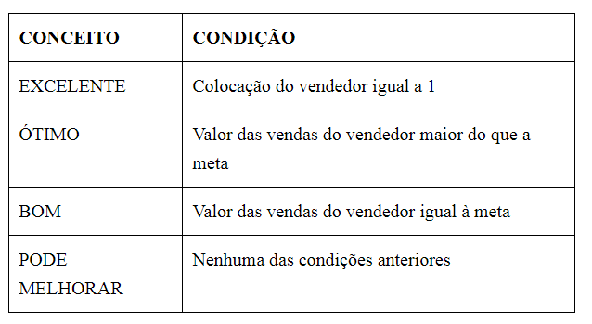
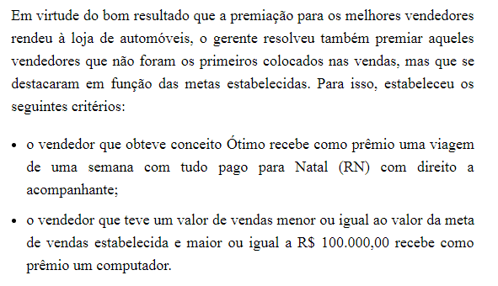
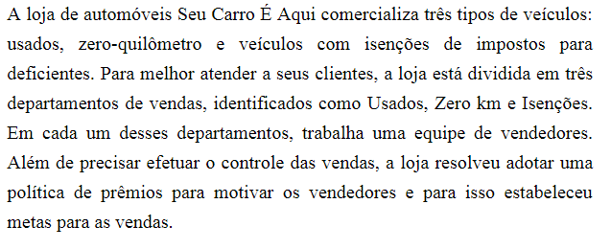
Valor do Prêmio | R$50,000.00 | Meta: | R$130,000.00
VENDEDOR | DEPARTAMENTO | VALOR DA VENDA (R$) | COLOCAÇÃO | VALOR DO PRÊMIO | CONCEITO | PRÊMIO EXTRA
Máximo Queiroz | USADOS | R$ 100,000.00 | 12 | R$- | PODE MELHORAR | Computador
Maria Amélia Gouveia | ZERO KM | R$ 134,600.00 | 6 | R$- | ÓTIMO | Viagem para Natal
Fernando Augusto Martinez | ISENÇÕES | R$ 50,000.00 | 17 | R$- | PODE MELHORAR
Solange Farias | ZERO KM | R$ 130,000.00 | 8 | R$- | PODE MELHORAR | Computador
Luciana Meirelles | ZERO KM | R$ 90,870.00 | 13 | R$- | PODE MELHORAR
Geraldo Maximiliano | USADOS | R$ 67,800.00 | 16 | R$- | PODE MELHORAR
Stella Cruz e Souza | USADOS | R$ 45,000.00 | 18 | R$- | PODE MELHORAR
Marineide Novais | USADOS | R$ 137,000.00 | 5 | R$- | ÓTIMO | Viagem para Natal
Gilda Soares | ISENÇÕES | R$ 23,000.00 | 19 | R$- | PODE MELHORAR
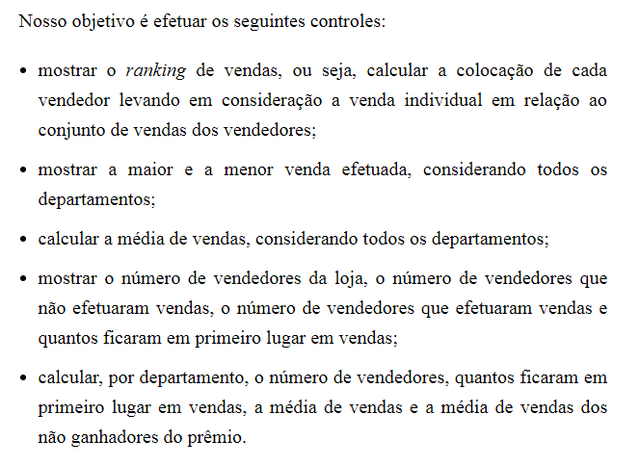
Hector Mangiolii | ZERO KM | R$ 149,000.00 | 3 | R$- | ÓTIMO | Viagem para Natal
Marli Vieira | ISENÇÕES | R$ 134,000.00 | 7 | R$- | ÓTIMO | Viagem para Natal
Homero Gamberin | USADOS | R$ 123,000.00 | 9 | R$- | PODE MELHORAR | Computador
Miriam Hashimoto | ZERO KM | R$ 150,000.00 | 1 | R$25,000.00 | EXCELENTE
Luci Pereira | ISENÇÕES | R$ 150,000.00 | 1 | R$25,000.00 | EXCELENTE
Marcela Gianotti | ISENÇÕES |  |  | R$- | PODE MELHORAR
Arlete Farias | USADOS | R$ 120,000.00 | 11 | R$- | PODE MELHORAR | Computador
Beatriz Domingues | ZERO KM | R$ 87,900.00 | 14 | R$- | PODE MELHORAR
Camila Gonçalves | ZERO KM | R$ 123,000.00 | 9 | R$- | PODE MELHORAR | Computador
Rogério Hanibal Junior | USADOS | R$ 76,900.00 | 15 | R$- | PODE MELHORAR
Katia Domenica Lira | USADOS | R$ 143,000.00 | 4 | R$- | ÓTIMO | Viagem para Natal

MÁXIMO e MÍNIMO
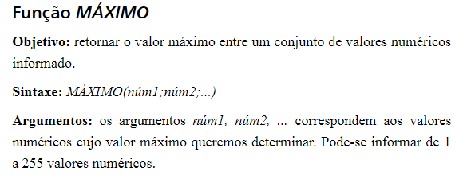

MÉDIA E ORDEM.EQ
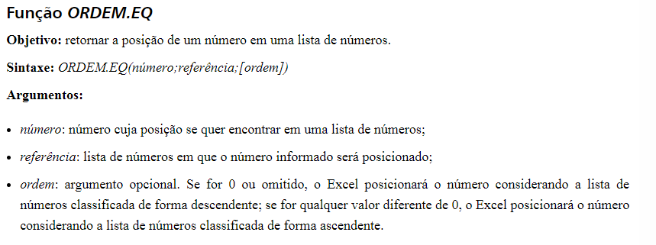

CONT.NÚM E CONT.SES
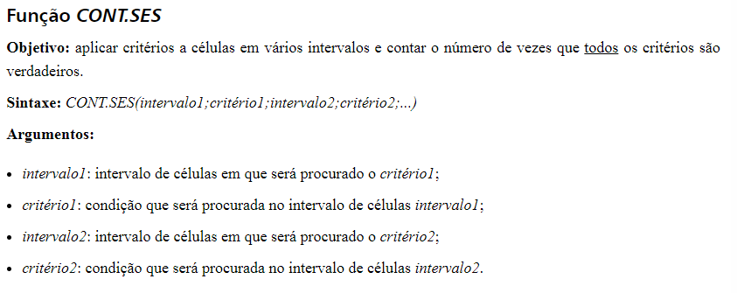

SE
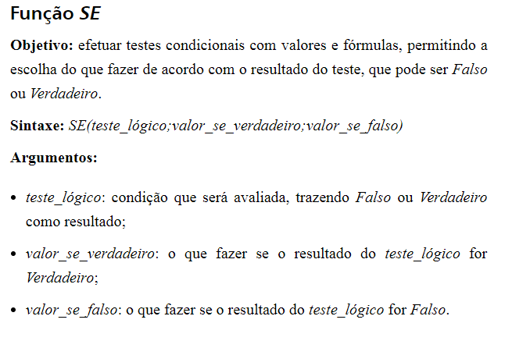

OU
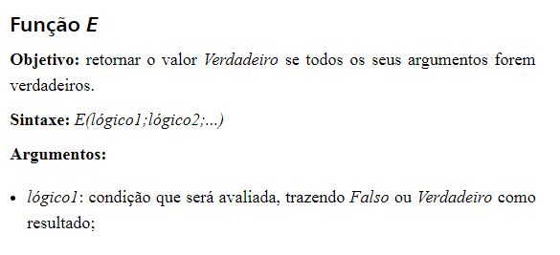
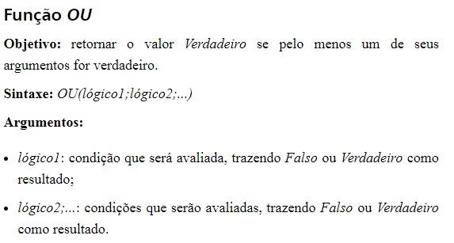

SEERRO
